Trading Suspension
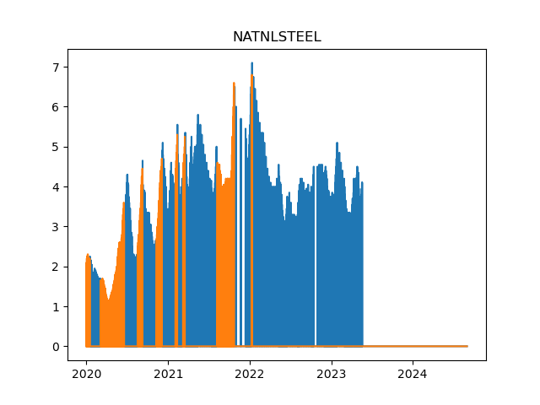
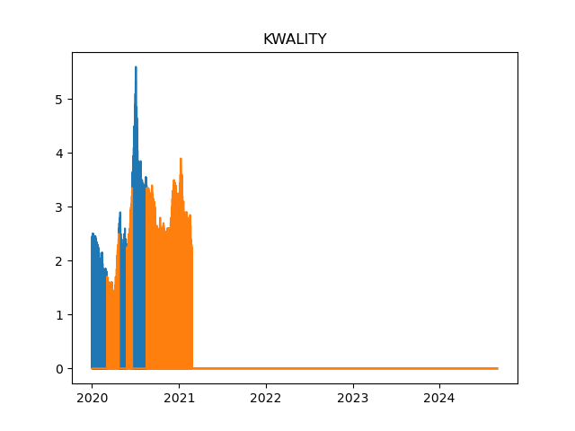
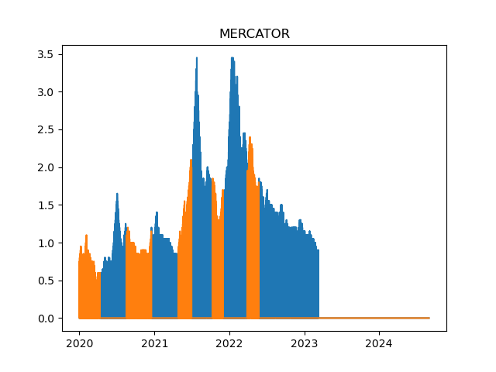
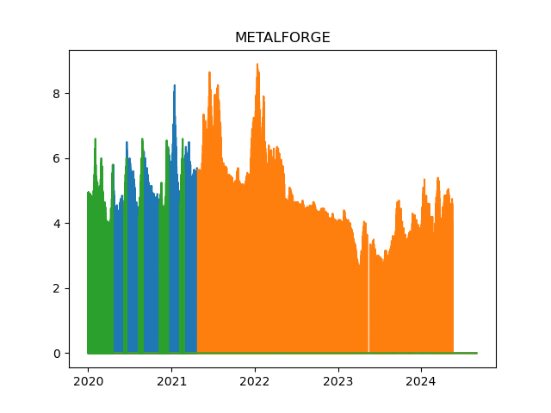
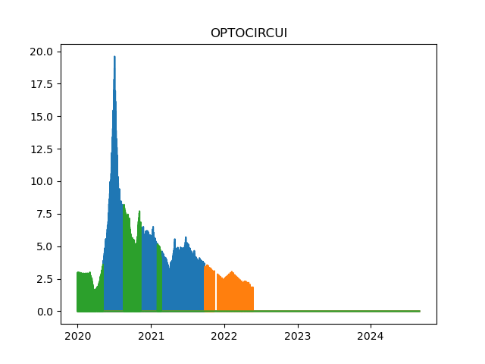
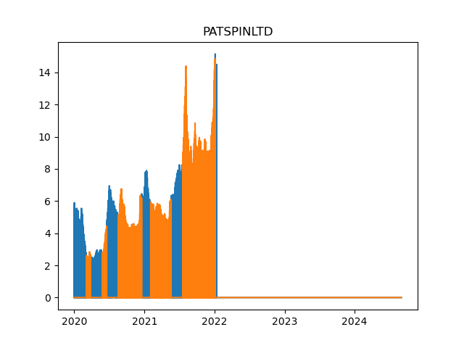
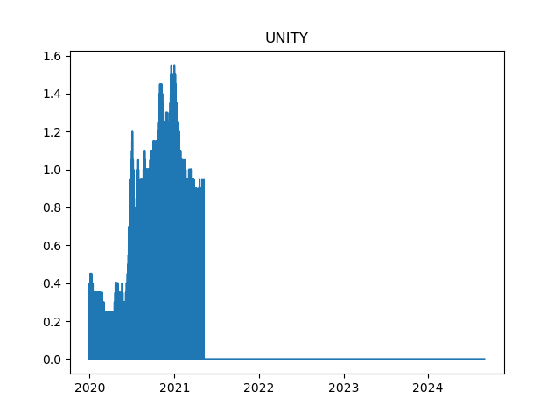
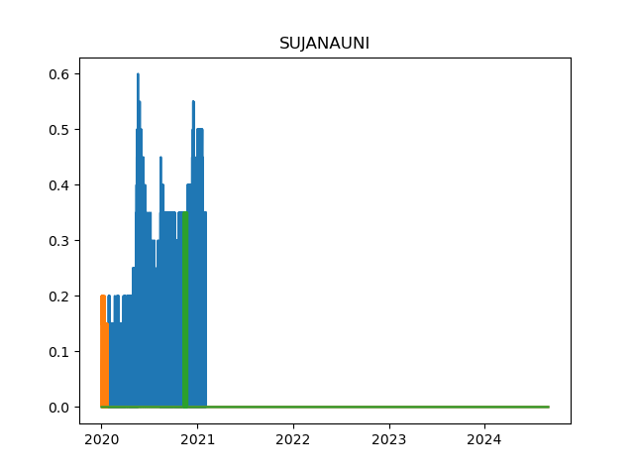
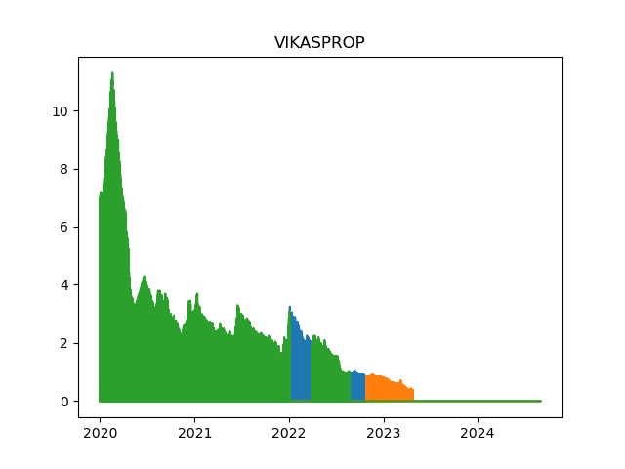
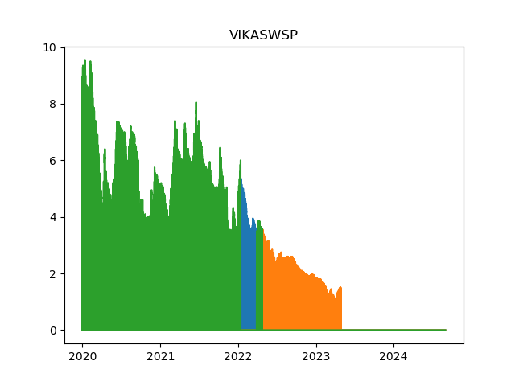
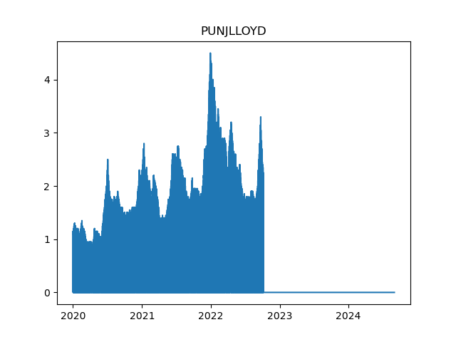
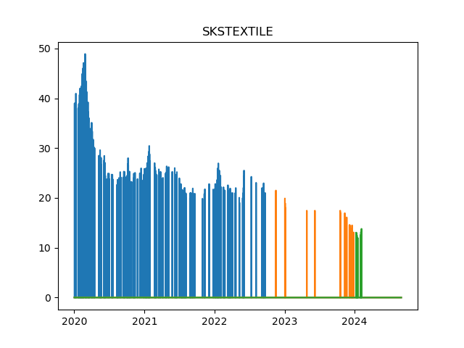
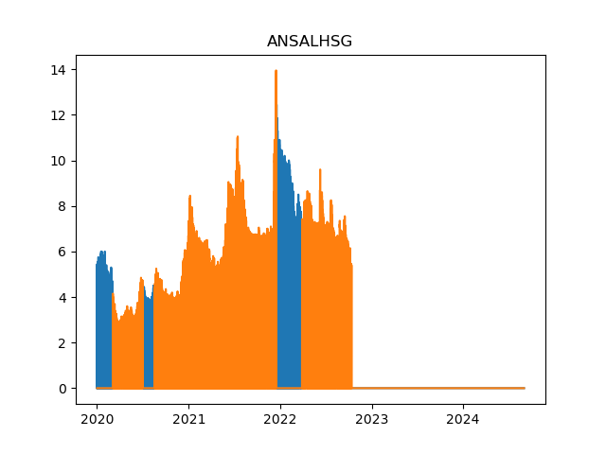
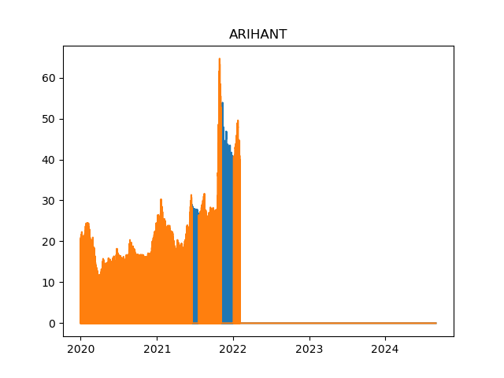
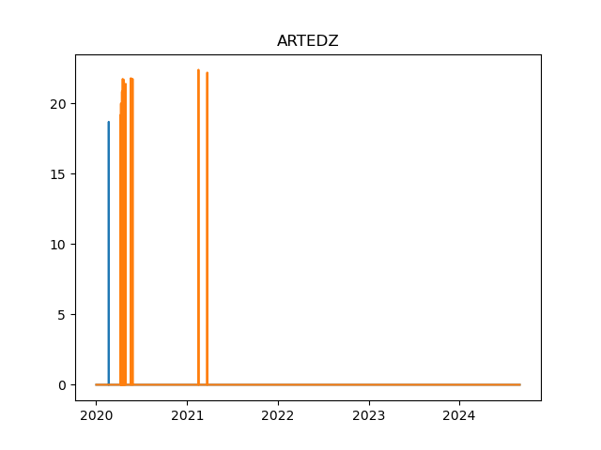
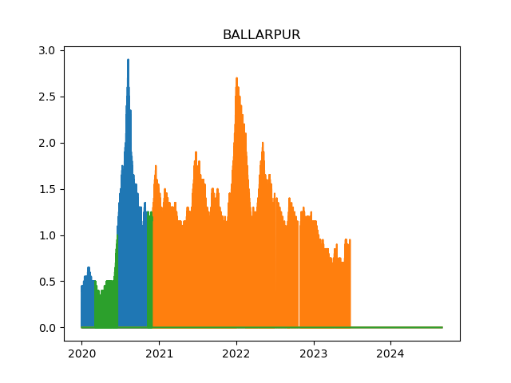
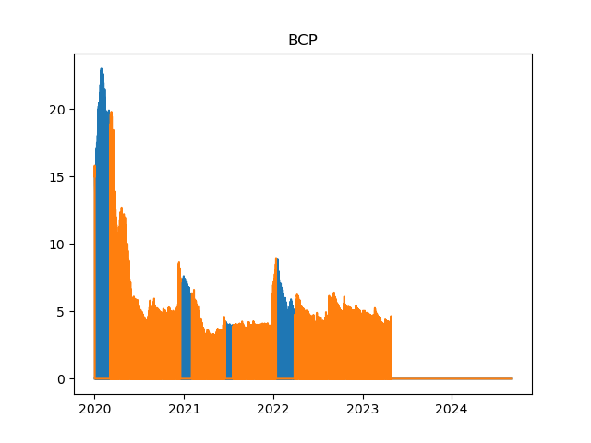
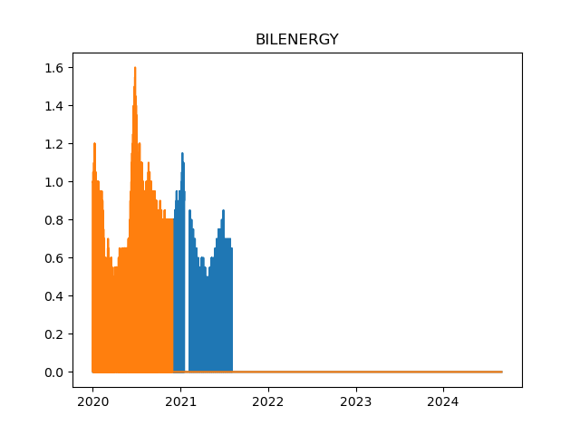
Suspended Tickers
ANSALHSG
ARIHANT
ARROWTEX | Insufficient Data
ARTEDZ | Insufficient Data
BALKRI | Insufficient Data
BALLARPUR
BANSAL | Insufficient Data
BGEAR | Insufficient Data
BILENERGY
BIRLATYRE
BLUEBLENDS
BOHRA
BRFL
BSELINFRA
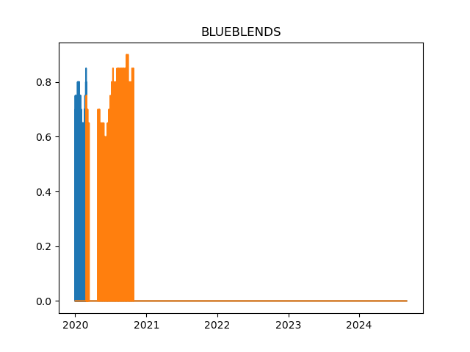
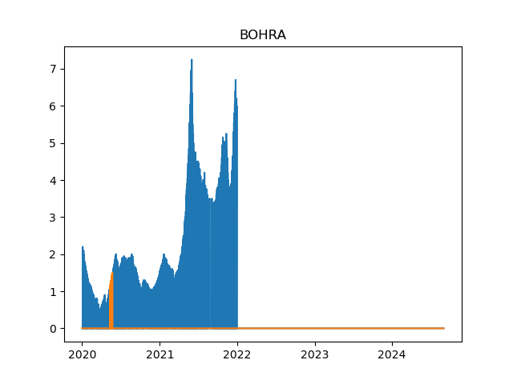
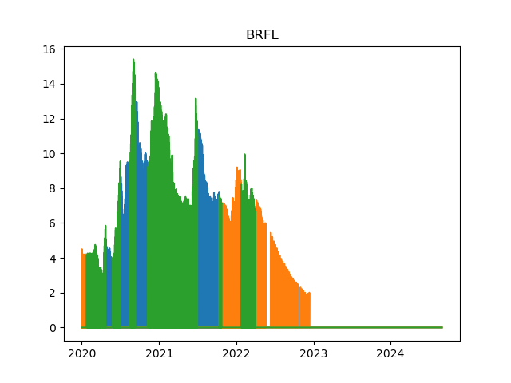
CANDC | BZ Category Only
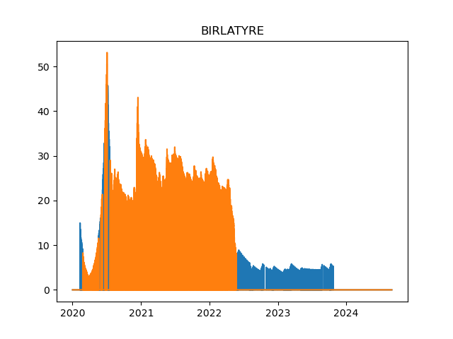
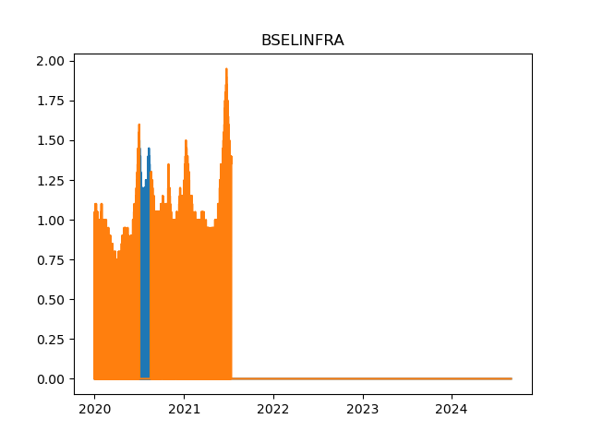
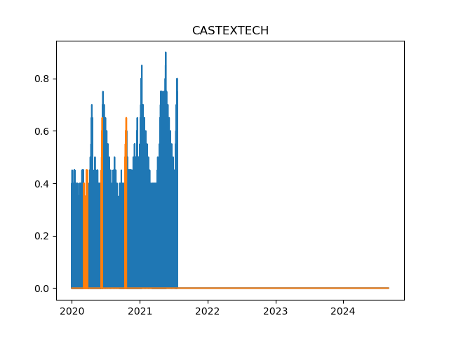
CASTEXTECH
CCCL
CELESTIAL | Insufficient Data
CHROMATIC
CIMMCO
CKFSL
CKPLEISURE
CKPPRODUCT | Insufficient Data
CNOVAPETRO
CORPBANK | Insufficient Data
COX&KINGS | BZ Category Only
CURATECH | Insufficient Data
EBANK | Non contiguous data
EDL
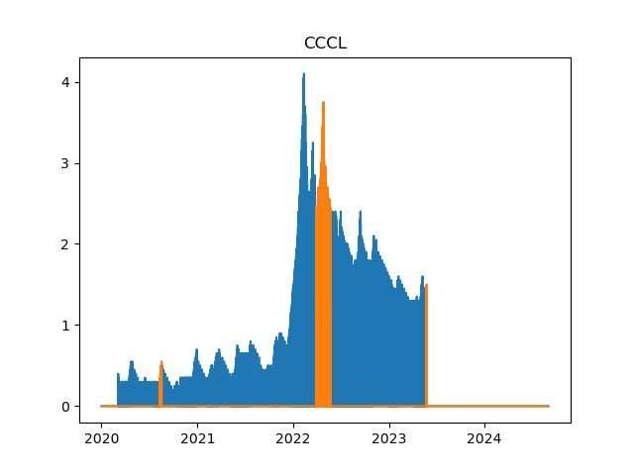
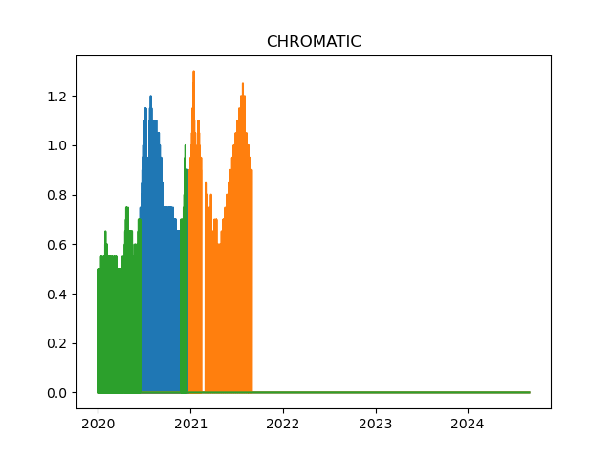
JIKIND | Non contiguous data
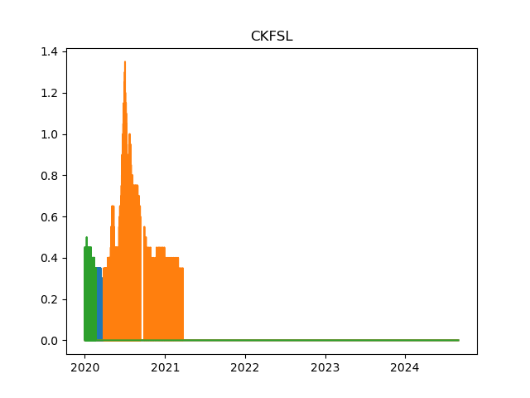
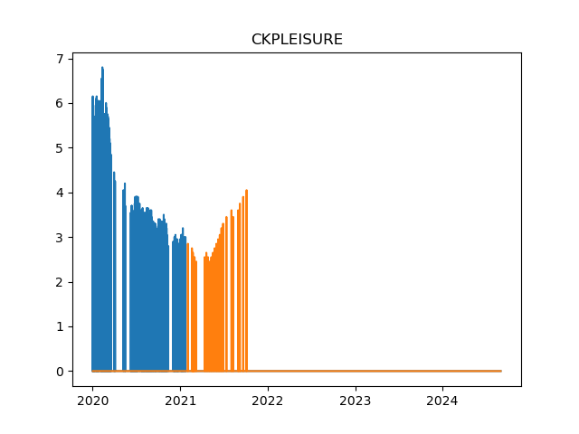
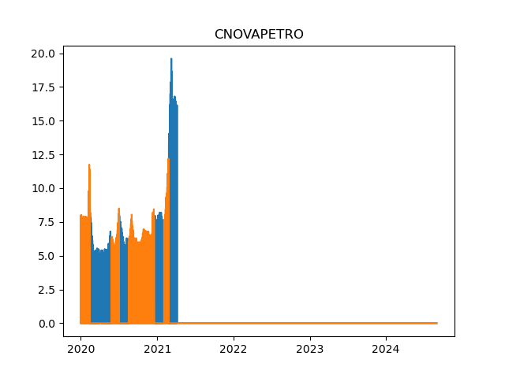
KILPP | Insufficient Data
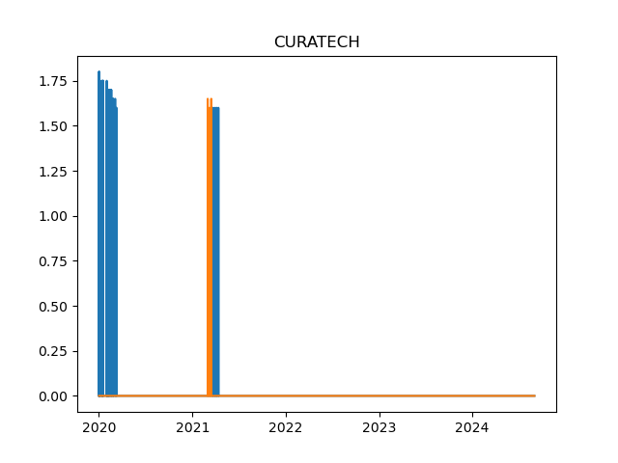
KILFER | Sufficient Data
KSK
KWALITY
MAXINDIA | Insufficient Data
MAXVIL
MERCATOR
NATNLSTEEL
OPAL | Insufficient Data
OPTOCIRCUI
ORIENTBANK | No Data
PATSPINLTD
PUNJLLOYD | Only BZ File available
SITASHREE | Insufficient Data
SKSTEXTILE | Non contiguous data
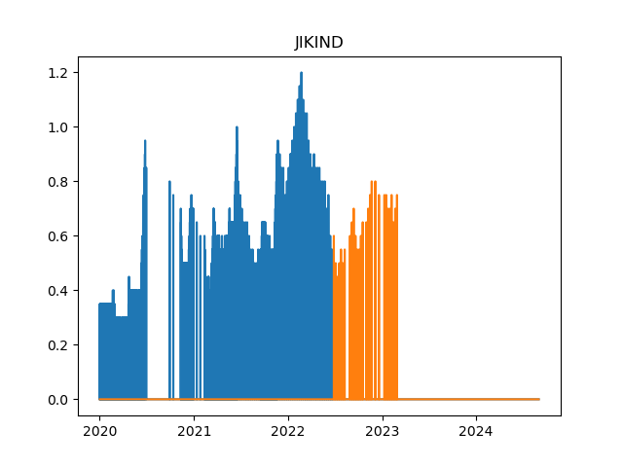
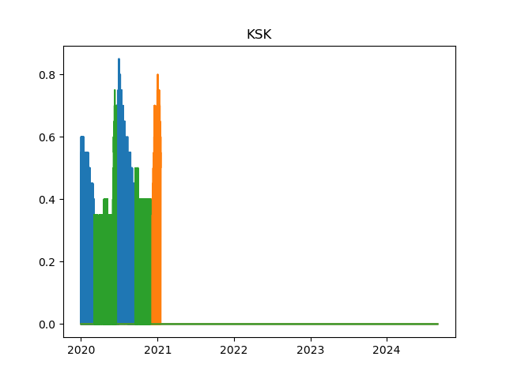
SONISOYA | Non contiguous data
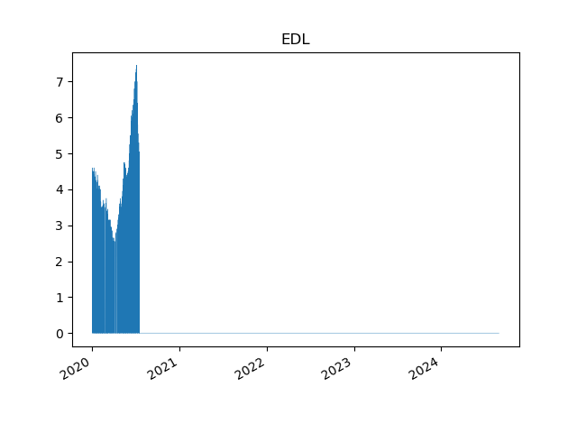
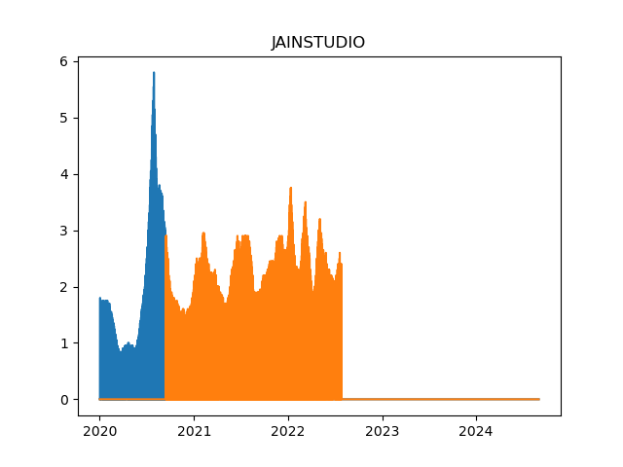
SPICEJET | No correction
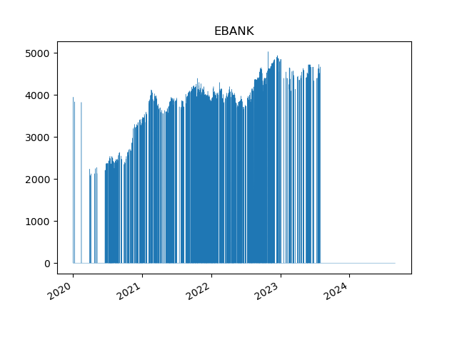
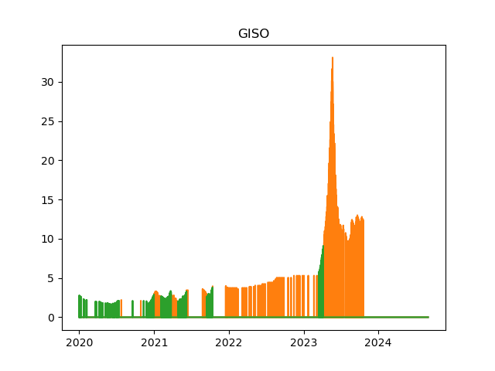
SREIBNPNCD | Insufficient Data
SREINFRA
SREINFRA | Insufficient Data
SUJANAUNI
SYNDIBANK | Insufficient Data
UNITY
VIKASPROP
VIKASWSP

